【例】書類審査フォーマット
【第1回 アドつく】エントリーシート 3月20日（木） 15時締切
新しいプロダクト・タイトル名（20文字程度） |  |  | プロダクト概要を「ひとこと」で （50文字程度）

Page Analyzer |  |  | サイトページ内容を分析し、ページと広告との関連度を向上させる解析エンジン
文字カウント |  | 13 | 文字カウント |  |  |  | 36
プロダクト概要 ※自由記載（テキスト・図など）

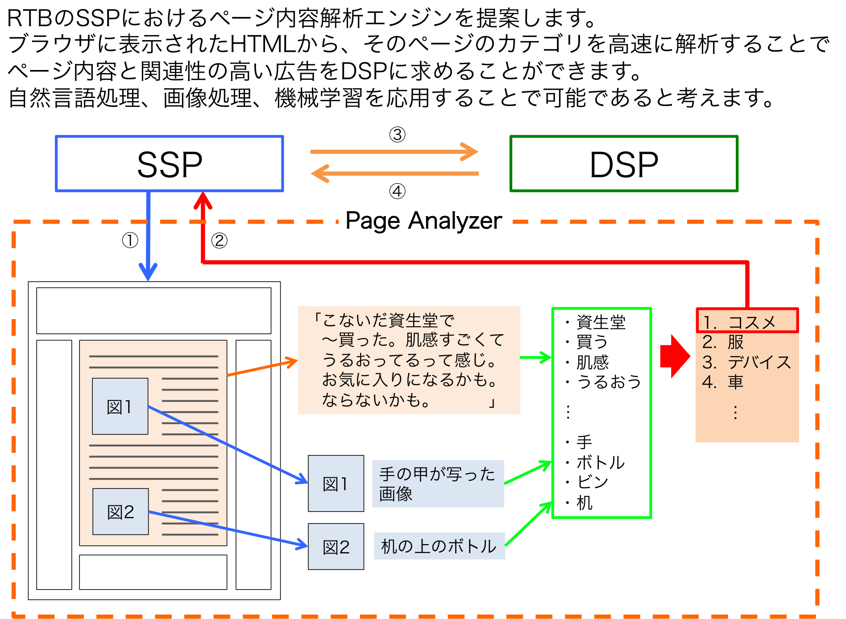

 | 【写真】 | 【名前】 |  | 【所属プロダクト】 | 【職種】 | 雇用形態 | 【提案のタイプ】
1 | 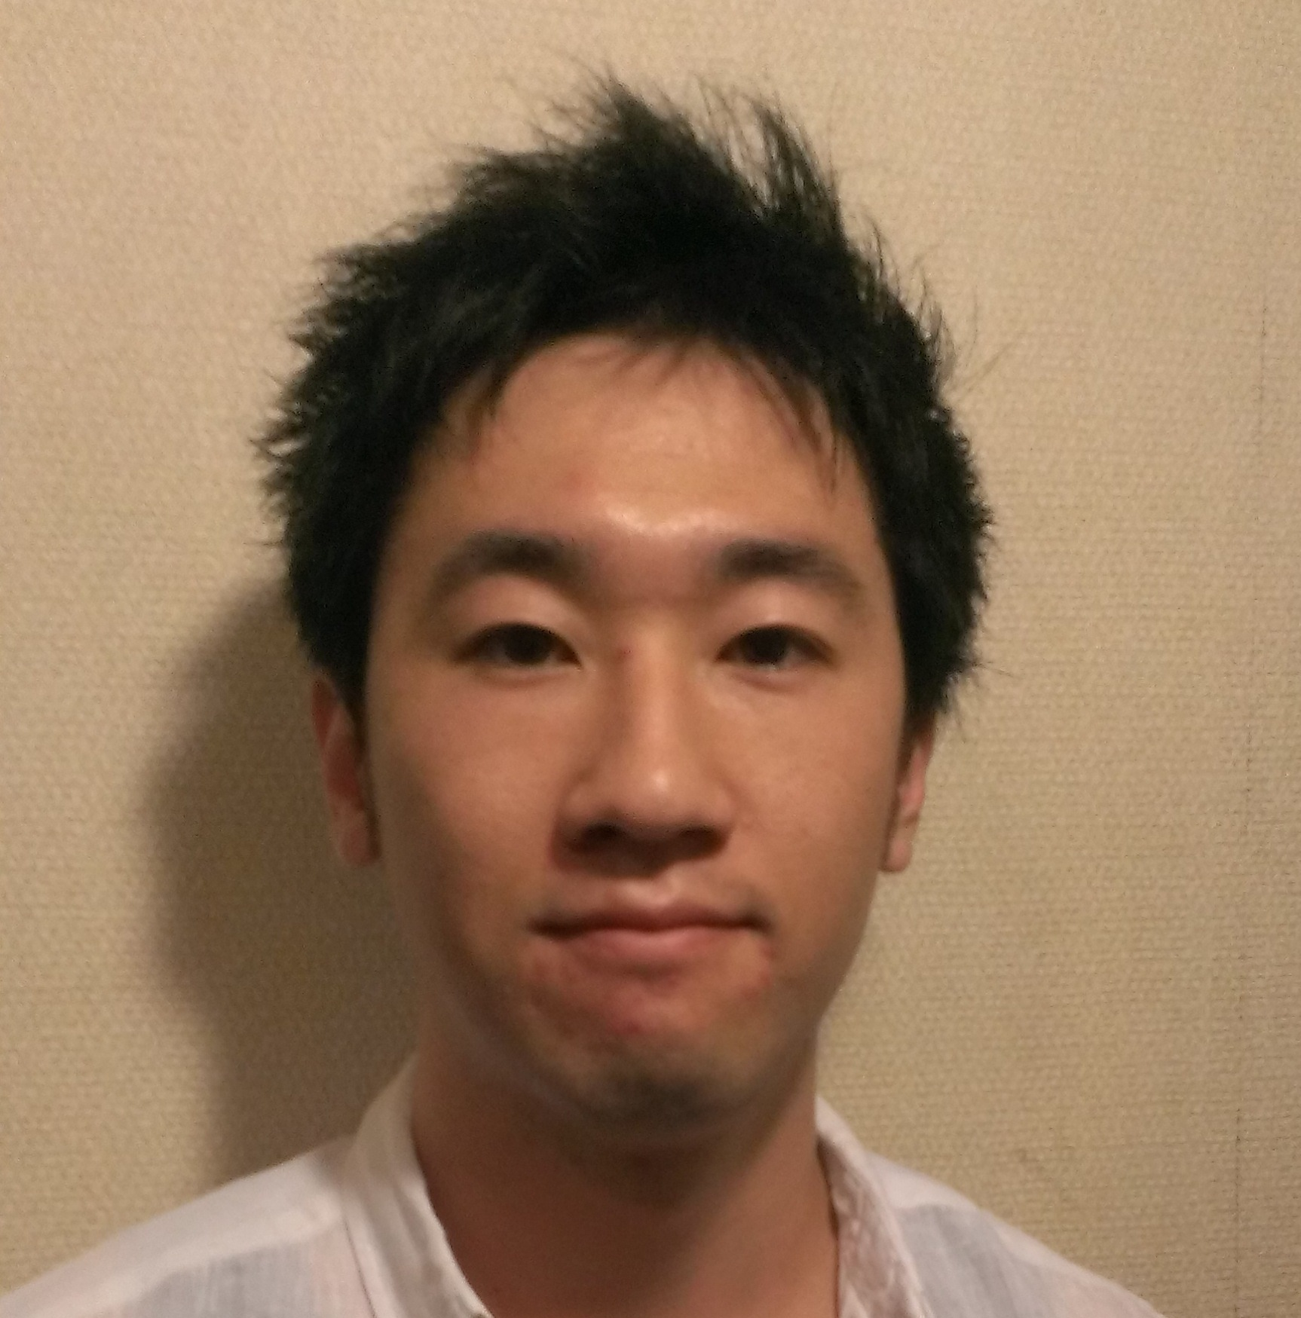 サイボウズの写真推奨 | 馬場 惇 |  | なし | エンジニア | 内定者 | 事業責任者

2 | サイボウズの写真推奨 |  |  |  |  | 正社員 契約社員 業務委託 派遣 アルバイト 内定者 | 事業責任者 or アイディアのみ

3 | サイボウズの写真推奨 |  |  |  |  | 正社員 契約社員 業務委託 派遣 アルバイト 内定者 | 事業責任者 or アイディアのみ

 |  |  |  |  |  | ↑プルダウン形式で対応 | ↑プルダウン形式で対応

